Cover


Summary
 |  |  | Statistik Pasar Modal 2023

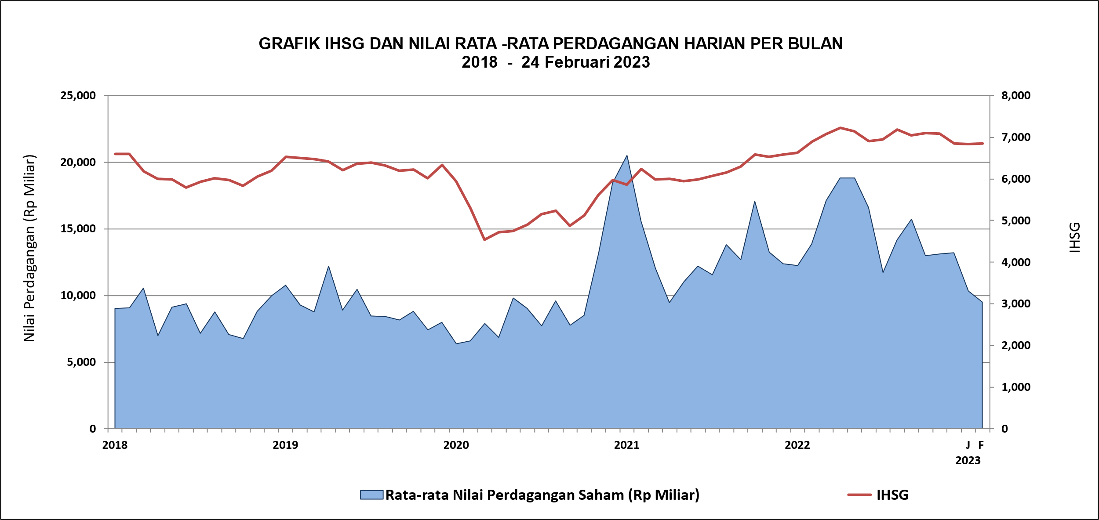

DATA SUMMARY

 | 2022 | 2023
SAHAM
Indeks Harga Saham Gabungan | 6,850.62 | 6,856.58
Total Perusahaan Tercatat* | 825 | 844
Perusahaan new listing | 59 | 19
Perusahaan Delisted | - | -
Kapitalisasi Pasar Saham IDX (Rp Triliun) | 9,499.14 | 9,501.89
Kapitalisasi Pasar Saham IDX (Miliar US$)** | 603.85 | 625.66
Volume Transaksi (MilIar Saham) | 5,885.86 | 727.43
Nilai Perdagangan (Rp Triliun) | 3,617.90 | 386.42
Frekuensi Transaksi (ribu kali) | 321,322.60 | 42,849.72
Jumlah Hari Bursa | 246 | 39
Rata-rata Perdagangan Harian***:
Volume (juta saham) | 25,600.81 | 20,149.50
Nilai (Rp Miliar) | 14,749.52 | 9,937.87
Frekuensi (ribu kali) | 1,341.51 | 1,148.92
OBLIGASI DAN SUKUK
Total Outstanding (Rp Triliun) | 5,779.19 | 5,893.82
Obligasi dan Sukuk Pemerintah | 5,330.55 | 5,436.54
Obligasi Korporasi, Sukuk, dan EBA | 448.64 | 457.28
Total Outstanding (USD Million) | 485.81 | 499.61
Obligasi dan Sukuk Pemerintah | 438.31 | 452.11
Obligasi Korporasi, Sukuk, dan EBA | 47.50 | 47.50
EMISI
Saham (Rp Triliun) | 111.40 | 22.95
IPO Saham | 33.03 | 10.63
PUT | 78.37 | 12.32
Obligasi dan Sukuk (Rp Triliun) | 741.77 | 155.83
Pemerintah
Obligasi dan Sukuk Pemerintah | 585.44 | 139.20
Korporasi
Obligasi Korporasi | 137.65 | 14.95
Sukuk Korporasi | 18.68 | 1.68
JUMLAH PENAWARAN UMUM
Jumlah IPO Saham | 65 | 15
Jumlah PUT | 45 | 6

* Tidak termasuk saham preferen dan saham seri B (3 saham)
** Kurs BI tanggal 24 Februari 2023 Rp 15.187,-
*** Semua papan dan pasar saham termasuk juga Right, Warrant, dan Reksa Dana KIK

 |  |  | Hal i

